Sheet1
研报名 | 方法 | 简述 | 特点 | 结果/结论 | 评价 | 对比
20160826-东北证券-东北证券投金融工程：个股及基金风格收益与风险归因分析 |  | 基于 Barra 风险模型进行个股及基金收益、风险归因 |  |  | 偏数学
20170124_银河证券_基金专题_朱人木_【银河证券朱人木】银河金工fof系列之十——基金风格识别 | 持仓法+净值法，做参考 净值法是和沪深300上证中盘全指价值与全指成长求R方，还和FF3做了回归 | 定性分析了两只基金： 博时特许价值、嘉实领先成长。持仓法单独拎出来他们的持仓，净值法画了他们和指数的走势图对比 |  | 博时特许价值A属于大盘价值风格，嘉实领先成长属于中盘成长 | 做的比较简单，写的也很简单 | 分类结果一致 | 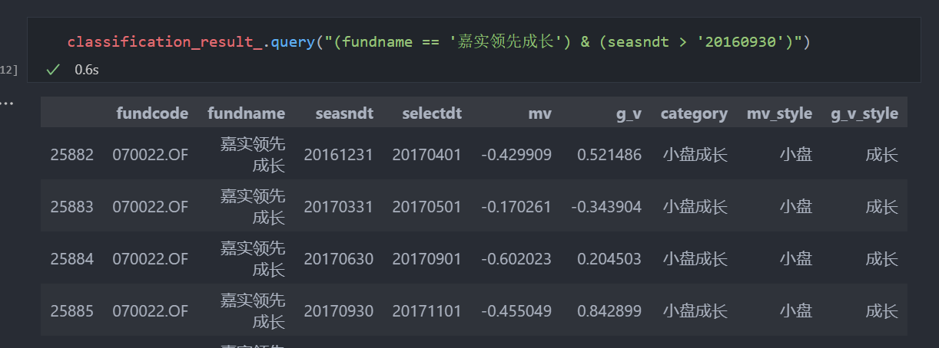 | 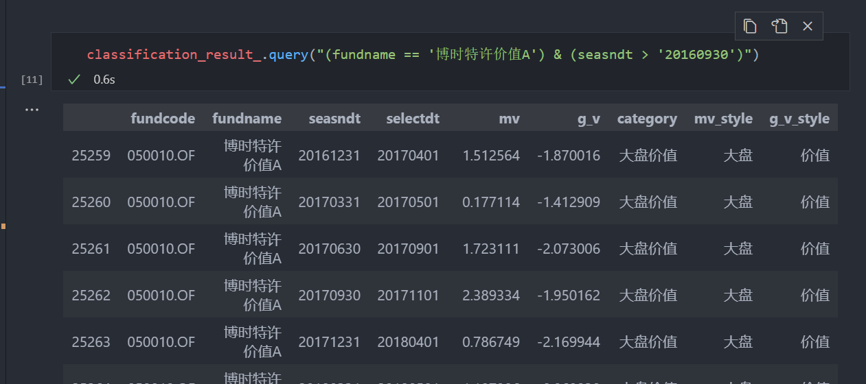
20180621_银河证券_量化投资_朱人木_【银河证券朱人木】市场风格与公募基金资产配置偏好变迁 |  |  |  |  | 无太大意义
20181219-光大证券-光大证券FOF专题系列报告之十：明风格，定方向，权益基金风格识别研究 | 持仓法+净值法 持仓法是构造了科比风格权重（思路不大一样） 净值法是跟几个指数进行回归求R方，然后对R方进行归一化 | 对比了全持仓、重仓股、全持仓模拟、净值法 | 用到了全持仓 |  | 内容很详细，很多东西可以用作写研报的参考。持仓法的分类方式不一样，不需要做太多参考。正好说明在季报节点进行回归法可以进行一定程度的辅助
20200902-上海证券-上海证券基金投资风格系列研究（三）：规模风格漂移对基金投资的影响 |  | 判断了风格漂移和风格稳定的收益率区别 |  |  | 没太大借鉴意义
20200914-华安证券-华安证券“学海拾珠”系列之十：主动基金的风格漂移 | 持仓法 | 提出了持仓法识别风格漂移的方法，取三个风格指标的排名的样本方差 | 聚焦风格漂移 |  | 借鉴了vFSV风格漂移指标
20201121_招商证券_基金研究(公募)_琢璞系列报告二十六中国公募基金市场的风格漂移行为与动机_任瞳,包羽洁_20201121 |  | 同上
20210110-信达证券-信达证券基金研究专题系列之一：公募偏股型基金风格轮动收益模型研究
The Shrouded Business of Style Drift in Active mutual funds |  |  | 研究中国市场基金风格漂移
财通证券_金融产品_开放式基金风格研究系列报告之三：基金风格漂移现象透视 | 净值法 |  | 从净值法的角度来看风格漂移：SDS指标
基金风格系列之二：涨跌风格箱挖掘基金在不同市场的风格
海通基金风格研究系列之三：成长价值风格箱深度挖掘基金选股特征
海通基金风格研究系列之一：深入了解基金挖掘风格特点
海通证券基金风格评价结果及评述（2012年6月）
申万宏源#锚定风格，优选基金——基金风格划分与组合构建 | 净值+持仓法 净值法是计算跟踪误差最小的一个作为其风格 |  | 在事前和事后分类之间做了对比
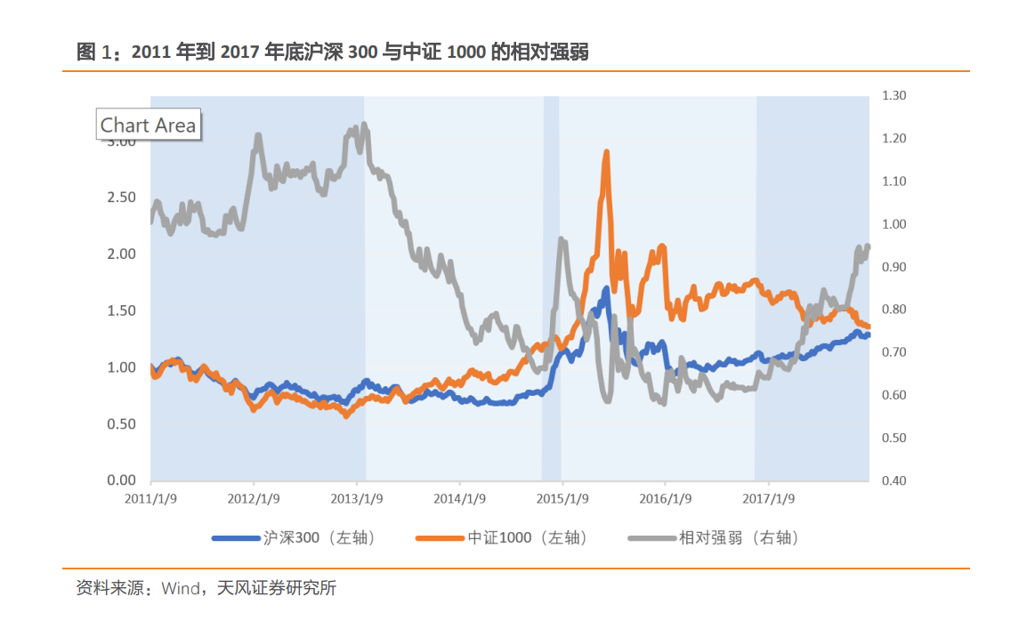
20150402兴业证券_定量研究专题报告_基于持仓数据的基金风格归因与分析 | 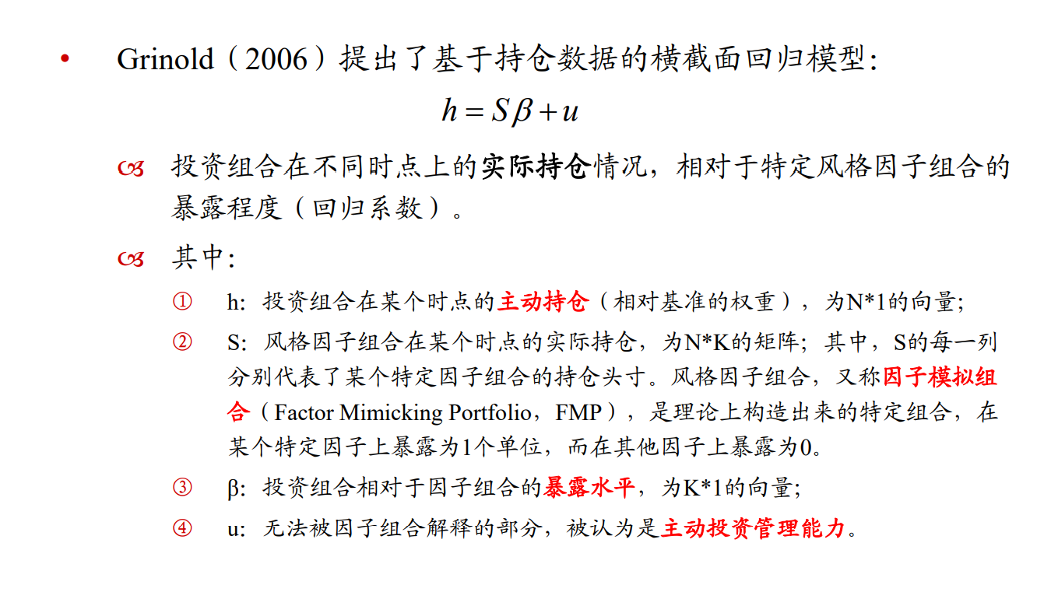 风格归因到行业上 |  | 横截面回归 | 构建了虚拟的股票组合，发现基金经理普遍偏好配置有动量效应、高波动率、高贝塔、高估值以及小市值的股票，近期来看基金经理对中盘股和高换手率偏好有所上升 | 截面回归，感觉没有多大意义，跟算因子然后分类应该差不多
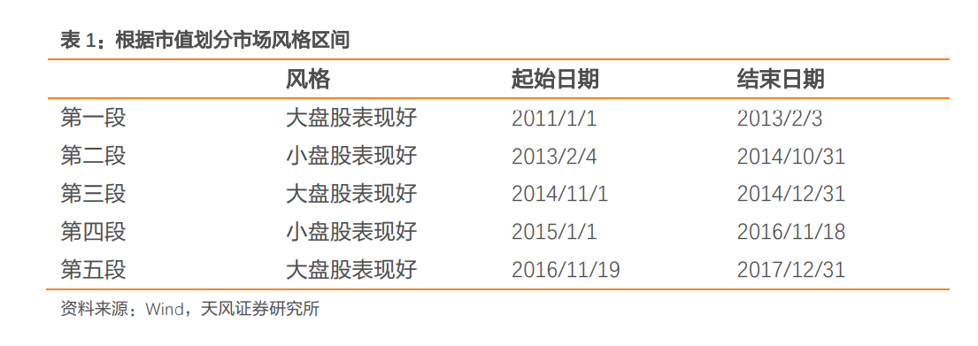
20171101-申万宏源-申万宏源基金风格划分及基金筛选（2017-11-01） | 净值法，做回归 | 市值上，跟不同的综指进行回归，看回归系数 | 选股用了晨星评级的指标 | 定性说明了基金的风格漂移，利用MRAR进行基金筛选，并进行组合构建与历史回测。
20180206-天风证券-天风证券基金研究：基金风格择时能力可持续性的探究 | 不是风格划分，判断基金和基金经理是否有风格择时能力 | 根据沪深300和中证1000从2011到2017年的相对强弱，划分出来了市场大小盘的风格划分期间，划分了五个区间 | 选基范围：偏股混合型、普通股票型 | 基金经理和基金没有风格择时能力，表现好的基金没有风格选择能力，而是选股能力 | 研究的是基金选择风格的能力，参考意义不大 | 风格区间划分结果，和不同风格的基金比例有一定相关性
20180208-天风证券-天风证券基金研究：基于风格加权的基金选股能力评价体系 |  |  |  | 基于净值的方法虽然简单，且应用广泛，但是此类方法大量实证研究认为主动偏股基金的表现不如相市场基准，因此基于持仓进行了选股能力评价体系 | 研究的是基金持仓来研究各种风格上的选股能力，用净值回归来确定在各类风格上的偏好，不是分类
20180614-招商证券-招商证券FOF系列报告之八：主动管理偏股基金风格分析 | 基于持仓 |  | 评价了基金的持股集中度、市值、行业。短期评价基于前十大，长期评价基于主观判断，
20180918-华宝证券-华宝证券FOF微观筛选系列（五）：基金经理风格切换能力研究，高难度能力圈 | 基于净值sharpe，对应的指标是申万大小盘 | 试图挖掘出能够判断风格轮动的基金经理 |  | 判断基金风格轮动是一种高难度能力，市场上基金经理不常有该能力 | 判断市场处于何种风格的算法可以借鉴
20181019-天风证券-天风证券基金研究专题报告：基金的风格划分与不同风格下超额收益能力探究 | 基于持仓：在基金公布全部持仓的节点，计算其持有个股的市值和估值，加权得到基金在市值和估值上的暴露。 判断是否漂移：前后两期的秩相关系数。 调整日期：半年一次 | 比较和分析了，选择了基于持仓并借鉴晨星风格分类。探究了不同风格下的基金获取超额收益的能力 | 划分指标，大中小盘：市值的排名 价值成长：PB的倒数 每个基金对比了他和对应指数的超额收益率情况，做了很多图表 |  |  |  | 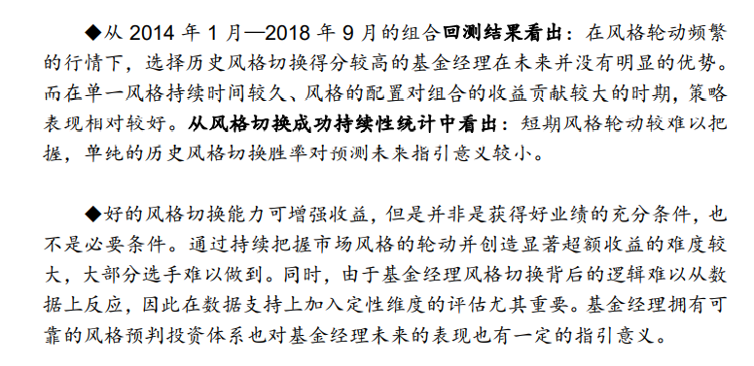 |  | 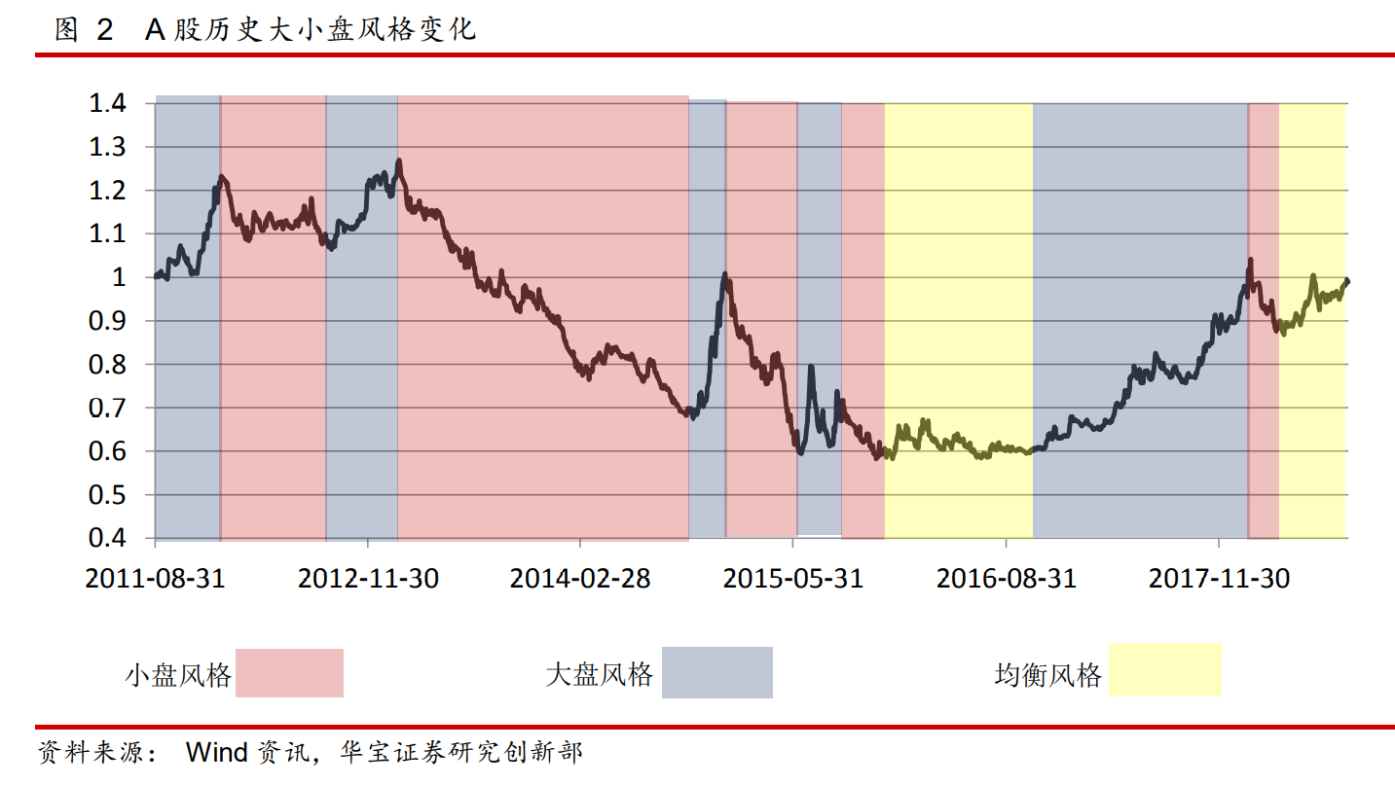
20181213-天风证券-天风证券基金研究：基金的风格划分及增强FOF组合构建研究 | 基于持仓，对比了重仓股、全持仓、全持仓模拟。 |  | 考虑了全持仓模拟，全篇主要在介绍如何做全持仓模拟。并基于此构架了投资组合，用了优化算法。 门限值选取： |  | 可以借鉴全持仓模拟的思路，以及数据预处理的思路（取极值、补全缺失值、标准化）
20190103_广发证券_基金专题_李豪马普凡罗军_广发证券专题报告主动型股票基金风格的定量研究与组合构建李豪,马普凡,罗军,安宁宁 | 基于持仓，净值法做辅助 |  | 持仓和净值相互结合

